工作表1
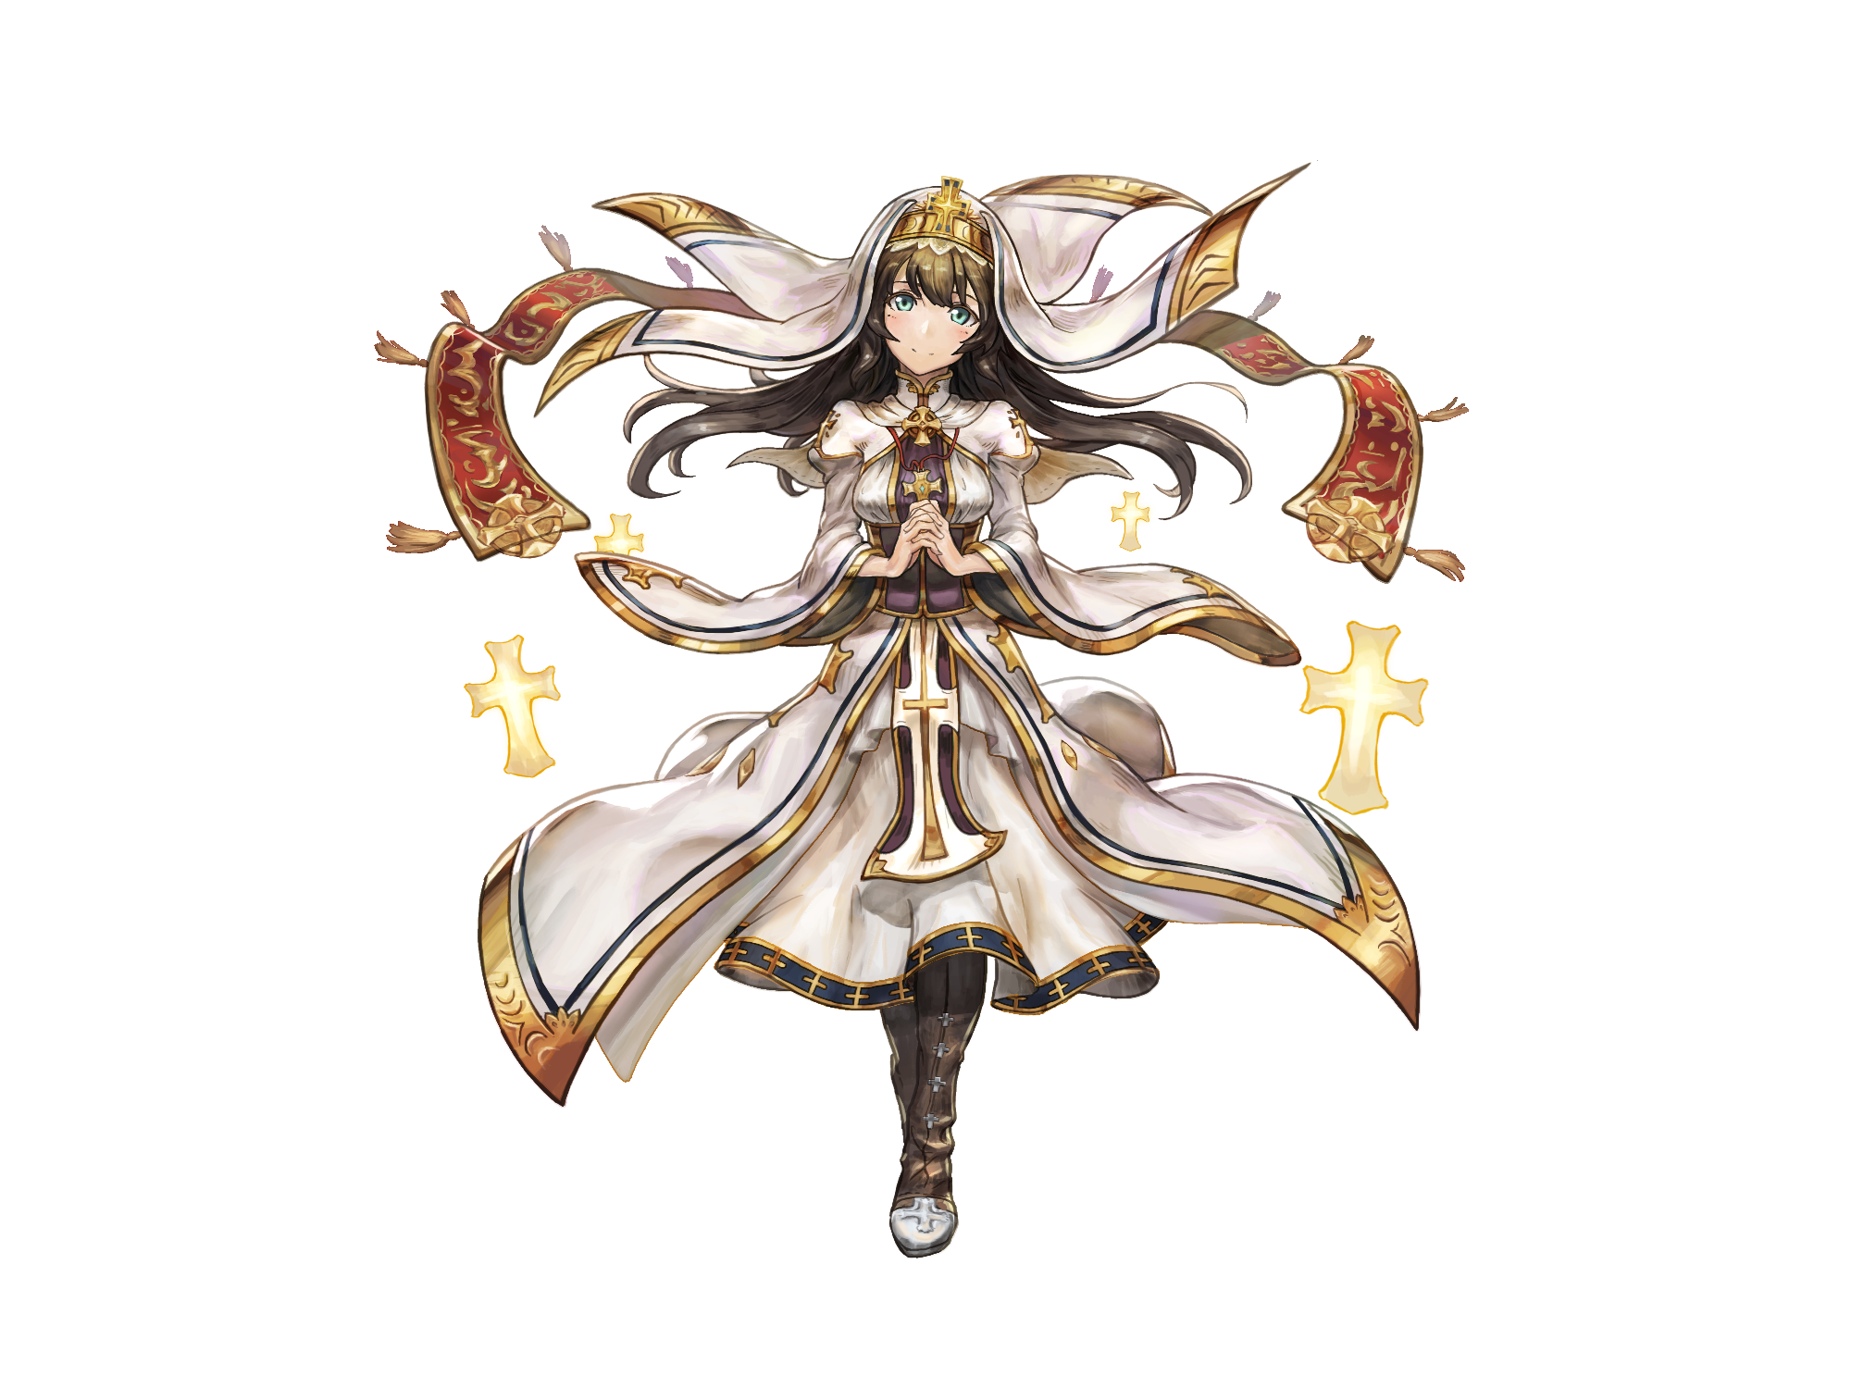

事件種類 | 名稱 | 大綱 | 發生次數
共用事件 | 光明恩典 | 夢偶在訓練中受了點皮肉傷，克勞蒂亞輕輕一撫便痊癒了。夢偶因從未看過如此強效的治療魔法而驚嘆，克勞蒂亞卻不認為這是她的力量，她認為這是呼喚光明之神所降下的恩典 | 1
重複事件 | 隨身祝福 | 早晨來臨，夢偶出門進行鍛鍊，克勞蒂亞問夢偶要什麼樣的幫助？祝福/護身符/加護的聖水 | n | 設置多選項
告白事件 | 燃燒自己 | 來找克勞蒂亞治病的人們大排長龍， 為了讓大家都能恢復，克勞蒂亞透支精神力為眾人治病。 看到不懂得保護自己的克勞蒂亞， 激起了夢偶的保護欲 | 1 |  | 要設置同意成為靈魂伴侶與否的選項
R獨佔事件 | 堅定信仰 | 夢偶問克勞蒂亞有沒有遇上信仰動搖的時候，譬如說遇到惡意對待、或是在重重敵軍包圍之下...等，克勞蒂亞認為對光明之神的信仰就是她的力量，不管在任何狀況，她的意志一樣堅定 | 1
SR獨佔事件 | 最佳代言人 | 遇上信徒(人生不如意、生意失敗)憤怒的出言不遜，如果目標是克勞蒂亞本人，她仍然親切相待；若是針對光明之神的惡言，克勞蒂亞就會生氣 | 1
UR獨佔事件 | 夥伴意義 | 對每個夥伴的看法 | 1
重複約會事件 | 司祭日常 | 體驗聖職者的儀式 | n | 設置多選項
專屬結局 | 夢在偏鄉 | 克勞蒂亞下鄉照顧小孩，夢偶帶來麵包牛奶慰勞 | 1

